冲压件核价 (2)
冲压件核价
序 | 厂家 | 核价区间 | QAD号 | 物料代码 | 名称 | 单件 | 材质 | 数量 | 下料尺寸 |  |  | 未税单价 |  | 重量 |  |  | 材料费 | 加工成本 |  |  |  |  |  | 系数 | 未税价格 | 未税模具费 | 摊销件数 | 含模摊未税单价 | 最终未税定价 | 照片
号 |  |  |  |  |  |  |  |  | 长mm | 宽mm | 厚mm | 材料费 | 废铁 | 毛重 | 净重 | 废铁 |  | 工序 | 吨位 | 工序数 | 工序费 | 出件数 | 合计
1 | 正祥 | 2023-09-26 | SHT0012232 |  | 旋转座框纵向支撑钣金T5 | 旋转座框纵向支撑钣金T5 | Q195 | 1 | 362.5 | 91.5 | 2 | 3.90 | 2.60 | 0.521 | 0.380 | 0.141 | 1.665 | 落料 | 160 | 1 | 0.10 | 1 | 0.10 | 112% | 2.13 | 8000 | 10000 | 2.9336 | 2.9336
 |  |  |  |  |  |  |  |  |  |  |  |  |  |  |  |  |  | 成型 | 125 | 1 | 0.07 | 1 | 0.07
 |  |  |  |  |  |  |  |  |  |  |  |  |  |  |  |  |  | 冲孔 | 125 | 1 | 0.07 | 1 | 0.07

 |  |  |  |  |  |  |  |  |  |  |  |  |  |  | 0.4017

 |  |  |  |  |  | 材料合计： |  |  |  |  |  |  |  |  |  |  | 1.665 | 加工费合计： |  |  |  |  | 0.24

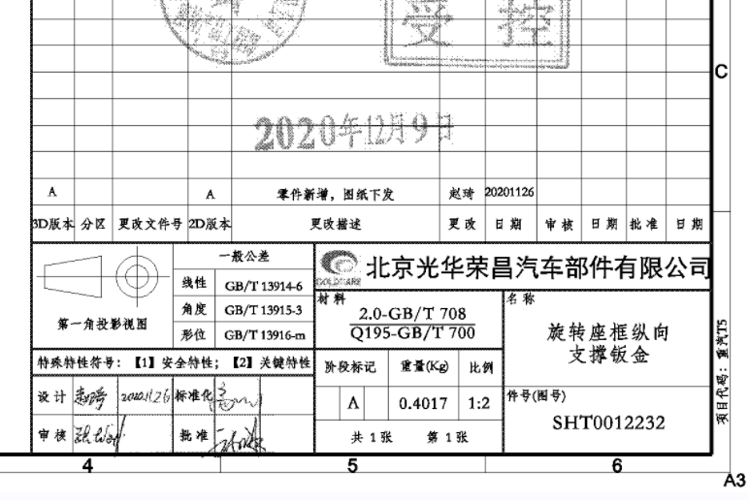
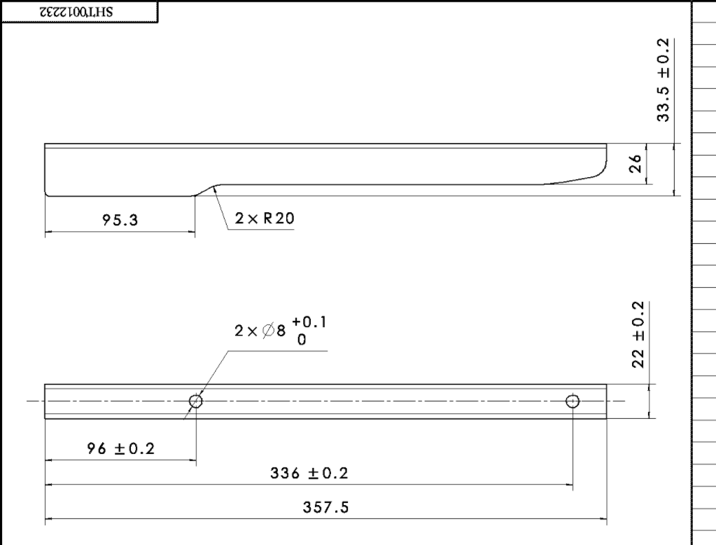
 |  |  |  |  |  |  |  |  |  | 长 | 宽 | 厚 | 冲压力测算
 |  |  |  |  |  |  |  |  |  | 362.5 | 91.5 | 2 | 82

